상품제안서
신퓨전 하이파워 줌랜턴 | 상품코드: S13668

 |  |  |  |  |  |  | 02-713-8555 | www.synergygift.co.kr
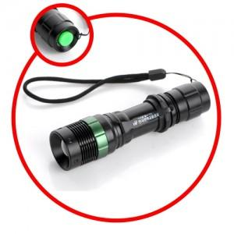

【상세/제작정보】 | CREE R2 LED를 사용하여 건전지랜턴 중 최대의 밝기

【인쇄/포장옵션】 | 레이저 / 포장지포장

【공급단가】 | 수량 | 50~ | 100~ | 500~ | 1,000~ | 2,000~
*VAT별도 | 기본형 | 6,500원 | 6,400원 | 6,250원 | 6,000원 | 5,750원
 | 건전지추가 | 7,080원 | 6,970원 | 6,810원 | 6,540원 | 6,260원

【상품 URL】 | https://www.synergygift.co.kr:443/src/goods_detail.php?gdno=4817

